상품제안서
오스템 옥치 미백 충치케어 치약칫솔세트 (국내생산) | 상품코드: F32938

 |  |  |  |  |  |  | 02-412-0044 | www.easy1.co.kr
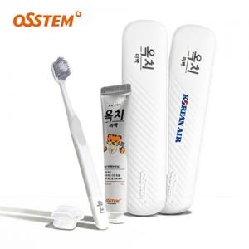

【상세/제작정보】 | 인쇄위치 : 중앙 45x20mm 구성품: 칫솔1p,치약1p,보호캡

【인쇄/포장옵션】 | 실크, 풀칼라 / 포장지포장

【공급단가】 | 수량 | 50~ | 100~ | 500~ | 1,000~ | 2,000~
*VAT별도 | 단가 | 6,240원 | 6,130원 | 5,970원 | 5,870원 | 5,720원

【상품 URL】 | https://www.easy1.co.kr:443/src/goods_detail.php?gdno=32938

